Rapport-Indhold
Trafikregistrering - krydstælling m/video
Oversigt:

N
Sted: | Ved Stadsgraven - Amager Fælledvej

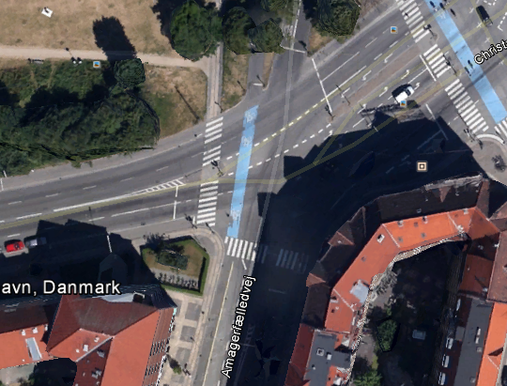
Ø
Dato: | 21-03-2013 kl. 7.00 - 10.00 + 15.00 - 18.00

Særlige forhold:

Bemærkninger: | Der er et udfald på 3-4 timer vedr. tælling af cykler mod vest!
Se yderligere bemærkninger under tabellerne

V
Analyser: | Lights | Person- og varebiler og motorcykler
 | Other vehicles: | Lastbiler og busser
 | Bicycles on road: | Cyklister
 | Pedestrians: | Fodgængere

S
Forklaring:
N.B.: Vedr. Ped/Fodgængere: | Retningen i tabellen er på den vej der krydses!
CW (ClockWise): | Retning med urets retning
CCW (CounterClockWise): | Retning mod urets retning

Right: | Højresving
Thru: | Lige over
Left: | Venstresving
U-Turn: | U-vending

 |  |  | Via Trafik
 |  |  | Søvej 13B | tlf: | 48209000
 |  |  | 3460 Birkerød | dir: | 48209042
 |  |  | www.viatrafik.dk

